Quản lý người dùng trang chủ
Project Name | Xây dựng nền tảng giáo dục trực tuyến tích hợp AI và cổng thanh toán VNPAY
Module Code | Quản lý người dùng trang chủ
 | Hoàn thành | Lỗi | Chưa kiểm tra | Bị chặn | Tổng lần kiểm tra
Round 1 | 19 | 1 | 0 | 0 | 20
Round 2 | 20 | 0 | 0 | 0 | 20
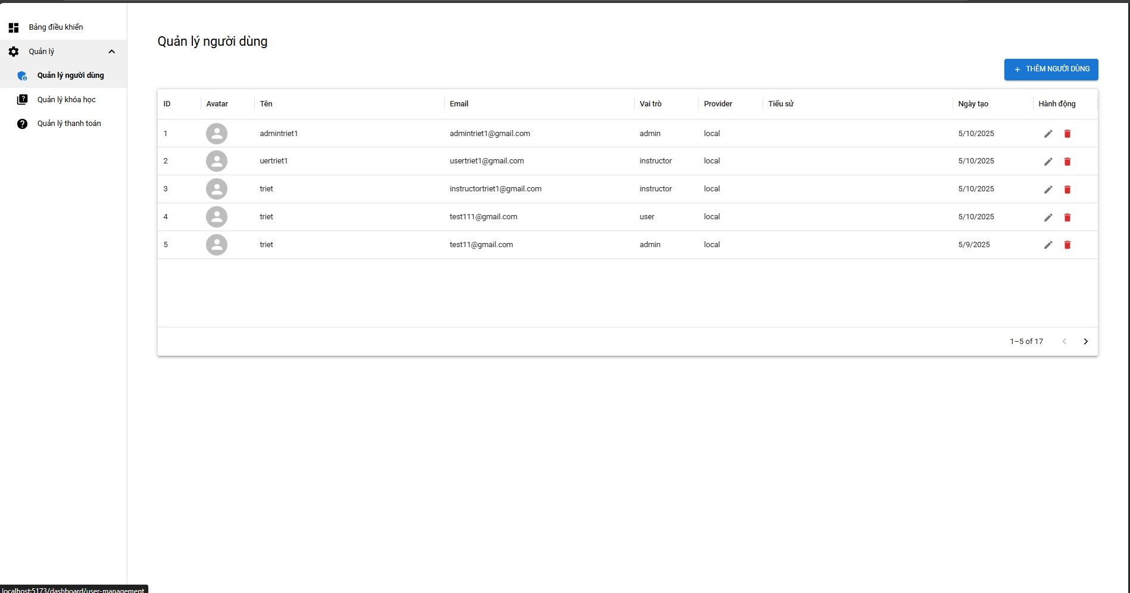

Test Case ID | Mô tả | Hành động | Điều kiện tiên quyết | Kết quả mong đợi | Kết quả thực tế | Kết quả |  |  | Kết quả thực tế | Kết quả |  |  | Chú thích
 |  |  |  |  |  | Vòng 1 |  |  |  | Vòng 2
 |  |  |  |  |  | Trạng thái | Ngày kiểm tra | Người kiểm tra |  | Trạng thái | Ngày kiểm tra | Người kiểm tra
GUI_SHOW Quản lý người dùng trang chủ
GUI-QLND01 | Hiển thị bảng danh sách người dùng | 1. Truy cập menu "Quản lý người dùng"2. Quan sát bảng dữ liệu | Có quyền admin | Bảng hiển thị đầy đủ các cột thông tin người dùng | Bảng hiển thị đầy đủ các cột thông tin người dùng | Passed | 09/05/2025 | Triết | Bảng hiển thị đầy đủ các cột thông tin người dùng | Passed | 2025-12-05 | Triết
GUI-QLND02 | Hiển thị icon sửa và xóa | 1. Quan sát cột "Hành động"2. Kiểm tra icon sửa3. Kiểm tra icon xóa | Có quyền admin | Icon sửa và xóa hiển thị | Icon sửa và xóa hiển thị | Passed | 09/05/2025 | Triết | Icon sửa và xóa hiển thị | Passed | 2025-12-05 | Triết
GUI-QLND03 | Hiển thị nút "Thêm người dùng" | 1. Truy cập giao diện2. Tìm nút "Thêm người dùng" | Có quyền admin | Nút hiển thị rõ ràng | Nút hiển thị rõ ràng | Passed | 09/05/2025 | Triết | Nút hiển thị rõ ràng | Passed | 2025-12-05 | Triết
GUI-QLND04 | Hiển thị tiêu đề và cột hợp lệ | 1. Quan sát bảng2. So sánh với thiết kế | Có quyền admin | Các tiêu đề cột hiển thị đúng và đầy đủ | Các tiêu đề cột hiển thị đúng và đầy đủ | Passed | 09/05/2025 | Triết | Các tiêu đề cột hiển thị đúng và đầy đủ | Passed | 2025-12-05 | Triết
GUI-QLND05 | Hiển thị vai trò người dùng | 1. Quan sát cột "Vai trò"2. Kiểm tra từng vai trò | Có quyền admin | Vai trò hiển thị | Vai trò hiển thị | Passed | 09/05/2025 | Triết | Vai trò hiển thị | Passed | 2025-12-05 | Triết
GUI-QLND06 | Hiển thị ngày tạo theo định dạng | 1. Quan sát cột "Ngày tạo" | Có quyền admin | Định dạng hiển thị là DD/MM/YYYY | Định dạng hiển thị là DD/MM/YYYY | Passed | 09/05/2025 | Triết | Định dạng hiển thị là DD/MM/YYYY | Passed | 2025-12-05 | Triết
GUI-QLND07 | Hiển thị avatar người dùng | 1. Quan sát cột "Avatar"2. Kiểm tra ảnh đại diện | Có quyền admin | Avatar hiển thị đúng và đầy đủ | Avatar hiển thị đúng và đầy đủ | Passed | 09/05/2025 | Triết | Avatar hiển thị đúng và đầy đủ | Passed | 2025-12-05 | Triết
GUI-QLND08 | Hiển thị phân trang | 1. Kiểm tra cuối bảng2. Quan sát thanh phân trang | Có quyền admin | Thanh phân trang nằm cuối trang hoạt động | Thanh phân trang nằm cuối trang bị mất | Failed | 09/05/2025 | Triết | Thanh phân trang nằm cuối trang hoạt động | Passed | 2025-12-05 | Triết
GUI-QLND09 | Hiển thị giao diện khi danh sách trống | 1. Truy cập giao diện khi danh sách trống | Có quyền admin | Hiển thị “Không có dữ liệu” | Hiển thị “Không có dữ liệu” | Passed | 09/05/2025 | Triết | Hiển thị “Không có dữ liệu” | Passed | 2025-12-05 | Triết
GUI-QLND10 | Tải lại trang không mất dữ liệu | 1. Reload trình duyệt2. Quan sát bảng | Có quyền admin | Dữ liệu hiển thị đúng sau khi tải lại | Dữ liệu hiển thị đúng sau khi tải lại | Passed | 09/05/2025 | Triết | Dữ liệu hiển thị đúng sau khi tải lại | Passed | 2025-12-05 | Triết
Function_SHOW Quản lý người dùng trang chủ
FUN-QLND03 | Sửa thông tin người dùng | 1. Click biểu tượng bút 2. Cập nhật thông tin 3. Click “Lưu” | Có quyền admin | Thông tin người dùng được cập nhật thành công | Thông tin người dùng được cập nhật thành công | Passed | 09/05/2025 | Triết | Thông tin người dùng được cập nhật thành công | Passed | 2025-12-05 | Triết
FUN-QLND04 | Xóa người dùng thành công | 1. Click biểu tượng thùng rác 2. Xác nhận xóa | Có quyền admin | Người dùng bị xóa, không còn trong danh sách | Người dùng bị xóa, không còn trong danh sách | Passed | 09/05/2025 | Triết | Người dùng bị xóa, không còn trong danh sách | Passed | 2025-12-05 | Triết
FUN-QLND05 | Xóa người dùng – từ chối xác nhận | 1. Click biểu tượng thùng rác 2. Chọn “Hủy” trong hộp thoại xác nhận | Có quyền admin | Người dùng không bị xóa | Người dùng không bị xóa | Passed | 09/05/2025 | Triết | Người dùng không bị xóa | Passed | 2025-12-05 | Triết
FUN-QLND06 | Phân trang dữ liệu | 1. Truy cập “Quản lý người dùng” 2. Click mũi tên chuyển trang | Có quyền admin | Hiển thị dữ liệu trang tiếp theo | Hiển thị dữ liệu trang tiếp theo | Passed | 09/05/2025 | Triết | Hiển thị dữ liệu trang tiếp theo | Passed | 2025-12-05 | Triết
FUN-QLND07 | Lọc người dùng theo từ khoá | 1. Nhập từ khóa tên người dùng vào ô lọc | Có quyền admin | Danh sách lọc chỉ hiển thị các dòng phù hợp | Danh sách lọc chỉ hiển thị các dòng phù hợp | Passed | 09/05/2025 | Triết | Danh sách lọc chỉ hiển thị các dòng phù hợp | Passed | 2025-12-05 | Triết
FUN-QLND08 | Lọc người dùng theo vị trí | 1 Chọn fiter để lọc | Có quyền admin | Danh sách lọc chỉ hiển thị các dòng phù hợp | Danh sách lọc chỉ hiển thị các dòng phù hợp | Passed | 09/05/2025 | Triết | Danh sách lọc chỉ hiển thị các dòng phù hợp | Passed | 2025-12-05 | Triết
FUN-QLND08 | Kiểm tra phân quyền theo vai trò | 1. Đăng nhập bằng tài khoản "user" 2. Truy cập "Quản lý người dùng" | Có quyền admin | Không truy cập được, hoặc bị ẩn chức năng | Không truy cập được, hoặc bị ẩn chức năng | Passed | 09/05/2025 | Triết | Không truy cập được, hoặc bị ẩn chức năng | Passed | 2025-12-05 | Triết
FUN-QLND09 | Kiểm tra quyền admin | 1. Đăng nhập bằng tài khoản "admin" 2. Truy cập “Quản lý người dùng” | Có quyền admin | Có quyền thêm, sửa, xóa người dùng | Có quyền thêm, sửa, xóa người dùng | Passed | 09/05/2025 | Triết | Có quyền thêm, sửa, xóa người dùng | Passed | 2025-12-05 | Triết
FUN-QLND10 | Kiểm tra tạo người dùng trùng email | 1. Thêm người dùng với email đã tồn tại | Có quyền admin | Hệ thống báo lỗi: Email đã tồn tại | Hệ thống báo lỗi: Email đã tồn tại | Passed | 09/05/2025 | Triết | Hệ thống báo lỗi: Email đã tồn tại | Passed | 2025-12-05 | Triết

Thêm thông tin người dùng
Project Name | Xây dựng nền tảng giáo dục trực tuyến tích hợp AI và cổng thanh toán VNPAY
Module Code | Thêm thông tin người dùng
 | Hoàn thành | Lỗi | Chưa kiểm tra | Bị chặn | Tổng lần kiểm tra
Round 1 | 19 | 1 | 0 | 0 | 19
Round 2 | 20 | 0 | 0 | 0 | 20
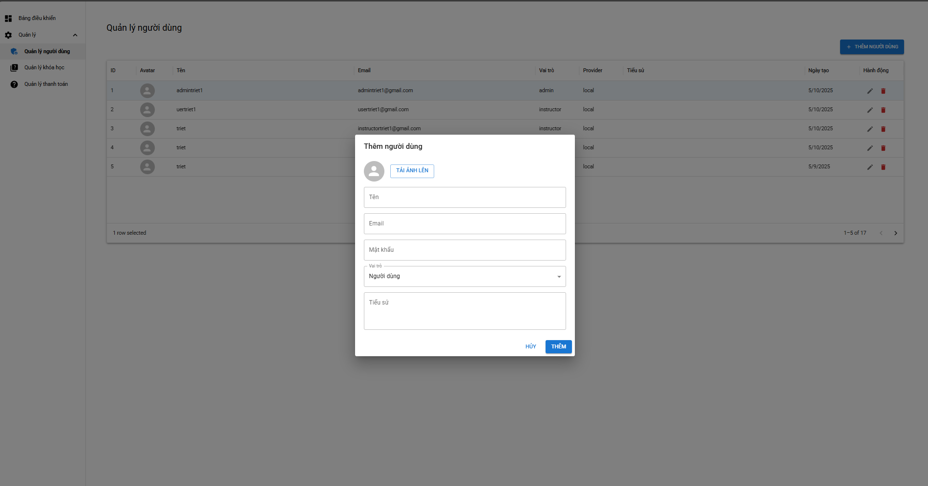

Test Case ID | Mô tả | Hành động | Điều kiện tiên quyết | Kết quả mong đợi | Kết quả thực tế | Kết quả |  |  | Kết quả thực tế | Kết quả |  |  | Chú thích
 |  |  |  |  |  | Vòng 1 |  |  |  | Vòng 2
 |  |  |  |  |  | Trạng thái | Ngày kiểm tra | Người kiểm tra |  | Trạng thái | Ngày kiểm tra | Người kiểm tra
GUI_SHOW Thêm thông tin người dùng
GUI-QLND1 | Kiểm tra hiển thị popup "Thêm người dùng" | 1. Nhấn nút “+ THÊM NGƯỜI DÙNG” | Có quyền admin | Popup “Thêm người dùng” hiển thị ở giữa màn hình | Popup “Thêm người dùng” hiển thị ở giữa màn hình | Passed | 09/05/2025 | Triết | Popup “Thêm người dùng” hiển thị ở giữa màn hình | Passed | 2025-12-05 | Triết
GUI-QLND1 | Kiểm tra ảnh đại diện mặc định hiển thị | 1. Mở popup | Có quyền admin | Hiển thị icon mặc định (hình người xám) | Hiển thị icon mặc định (hình người xám) | Passed | 09/05/2025 | Triết | Hiển thị icon mặc định (hình người xám) | Passed | 2025-12-05 | Triết
GUI-QLND1 | Kiểm tra nút “TẢI ẢNH LÊN” hiển thị đúng | 1. Mở popup | Có quyền admin | Nút nằm ngay dưới ảnh, hiển thị rõ ràng | Nút nằm ngay dưới ảnh, hiển thị rõ ràng | Passed | 09/05/2025 | Triết | Nút nằm ngay dưới ảnh, hiển thị rõ ràng | Passed | 2025-12-05 | Triết
GUI-QLND14 | Kiểm tra trường “Tên” hiển thị đúng định dạng | 1. Quan sát popup | Có quyền admin | Trường input hiện rõ nhãn “Tên”, placeholder | Trường input hiện rõ nhãn “Tên”, placeholder | Passed | 09/05/2025 | Triết | Trường input hiện rõ nhãn “Tên”, placeholder | Passed | 2025-12-05 | Triết
GUI-QLND15 | Kiểm tra trường “Email” hiển thị đúng định dạng | 1. Quan sát popup | Có quyền admin | Trường nhập Email xuất hiện, bên dưới trường Tên | Trường nhập Email xuất hiện, bên dưới trường Tên | Passed | 09/05/2025 | Triết | Trường nhập Email xuất hiện, bên dưới trường Tên | Passed | 2025-12-05 | Triết
GUI-QLND16 | Kiểm tra trường “Mật khẩu” hiển thị đúng | 1. Quan sát popup | Có quyền admin | Trường Mật khẩu có nhãn đầy đủ | Trường Mật khẩu có nhãn đầy đủ | Passed | 09/05/2025 | Triết | Trường Mật khẩu có nhãn đầy đủ | Passed | 2025-12-05 | Triết
GUI-QLND17 | Kiểm tra dropdown “Vai trò” có giá trị mặc định là “Người dùng” | 1. Quan sát dropdown | Có quyền admin | Dropdown hiển thị sẵn “Người dùng” | Dropdown hiển thị sẵn “Người dùng” | Passed | 09/05/2025 | Triết | Dropdown hiển thị sẵn “Người dùng” | Passed | 2025-12-05 | Triết
GUI-QLND18 | Kiểm tra trường “Tiểu sử” hiển thị đúng | 1. Quan sát cuối form | Có quyền admin | Trường textarea hiển thị dưới cùng | Trường textarea hiển thị dưới cùng | Passed | 09/05/2025 | Triết | Trường textarea hiển thị dưới cùng | Passed | 2025-12-05 | Triết
GUI-QLND19 | Kiểm tra nút “THÊM” hiển thị rõ ràng | 1. Quan sát popup | Có quyền admin | Nút “THÊM” nằm góc phải, màu xanh | Nút “THÊM” nằm góc phải, màu xanh | Passed | 09/05/2025 | Triết | Nút “THÊM” nằm góc phải, màu xanh | Passed | 2025-12-05 | Triết
Function_SHOW Thêm thông tin người dùng
FUN-QLND01 | Thêm người dùng hợp lệ | 1. Click "Thêm người dùng" 2. Nhập đầy đủ thông tin 3. Click "Lưu" | Có quyền admin | Người dùng mới được thêm, hiển thị trong danh sách | Người dùng mới được thêm, hiển thị trong danh sách | Passed | 09/05/2025 | Triết | Người dùng mới được thêm, hiển thị trong danh sách | Passed | 2025-12-05 | Triết
FUN-QLND02 | Thêm người dùng thiếu trường “Tên” | 1. Click "Thêm người dùng" 2. Để trống trường “Tên” 3. Click “Lưu” | Có quyền admin | Hệ thống báo lỗi yêu cầu nhập “Tên” | Hệ thống báo lỗi yêu cầu nhập “Tên” | Passed | 09/05/2025 | Triết | Hệ thống báo lỗi yêu cầu nhập “Tên” | Passed | 2025-12-05 | Triết
FUN-QLND03 | Sửa thông tin người dùng | 1. Click biểu tượng bút 2. Cập nhật thông tin 3. Click “Lưu” | Có quyền admin | Thông tin người dùng được cập nhật thành công | Thông tin người dùng được cập nhật thành công | Passed | 09/05/2025 | Triết | Thông tin người dùng được cập nhật thành công | Passed | 2025-12-05 | Triết
FUN-QLND04 | Xóa người dùng thành công | 1. Click biểu tượng thùng rác 2. Xác nhận xóa | Có quyền admin | Người dùng bị xóa, không còn trong danh sách | Người dùng bị xóa, không còn trong danh sách | Passed | 09/05/2025 | Triết | Người dùng bị xóa, không còn trong danh sách | Passed | 2025-12-05 | Triết
FUN-QLND05 | Xóa người dùng – từ chối xác nhận | 1. Click biểu tượng thùng rác 2. Chọn “Hủy” trong hộp thoại xác nhận | Có quyền admin | Người dùng không bị xóa | Người dùng không bị xóa | Passed | 09/05/2025 | Triết | Người dùng không bị xóa | Passed | 2025-12-05 | Triết
FUN-QLND06 | Phân trang dữ liệu | 1. Truy cập “Quản lý người dùng” 2. Click mũi tên chuyển trang | Có quyền admin | Hiển thị dữ liệu trang tiếp theo | Hiển thị dữ liệu trang tiếp theo | Passed | 09/05/2025 | Triết | Hiển thị dữ liệu trang tiếp theo | Passed | 2025-12-05 | Triết
FUN-QLND07 | Lọc người dùng theo từ khoá | 1. Nhập từ khóa tên người dùng vào ô lọc | Có quyền admin | Danh sách lọc chỉ hiển thị các dòng phù hợp | Danh sách lọc chỉ hiển thị các dòng phù hợp | Passed | 09/05/2025 | Triết | Danh sách lọc chỉ hiển thị các dòng phù hợp | Passed | 2025-12-05 | Triết
FUN-QLND08 | Lọc người dùng theo vị trí | 1 Chọn fiter để lọc | Có quyền admin | Danh sách lọc chỉ hiển thị các dòng phù hợp | Danh sách lọc chỉ hiển thị các dòng phù hợp | Failed | 09/05/2025 | Triết | Danh sách lọc không hạt động | Passed | 2025-12-05 | Triết
FUN-QLND08 | Kiểm tra phân quyền theo vai trò | 1. Đăng nhập bằng tài khoản "user" 2. Truy cập "Quản lý người dùng" | Có quyền admin | Không truy cập được, hoặc bị ẩn chức năng | Không truy cập được, hoặc bị ẩn chức năng | Passed | 09/05/2025 | Triết | Không truy cập được, hoặc bị ẩn chức năng | Passed | 2025-12-05 | Triết
FUN-QLND09 | Kiểm tra quyền admin | 1. Đăng nhập bằng tài khoản "admin" 2. Truy cập “Quản lý người dùng” | Có quyền admin | Có quyền thêm, sửa, xóa người dùng | Có quyền thêm, sửa, xóa người dùng | Passed | 09/05/2025 | Triết | Có quyền thêm, sửa, xóa người dùng | Passed | 2025-12-05 | Triết
FUN-QLND10 | Kiểm tra tạo người dùng trùng email | 1. Thêm người dùng với email đã tồn tại | Có quyền admin | Hệ thống báo lỗi: Email đã tồn tại | Hệ thống báo lỗi: Email đã tồn tại | Passed | 09/05/2025 | Triết | Hệ thống báo lỗi: Email đã tồn tại | Passed | 2025-12-05 | Triết

Sửa thông tin người dùng
Project Name | Xây dựng nền tảng giáo dục trực tuyến tích hợp AI và cổng thanh toán VNPAY
Module Code | Sửa thông tin người dùng
 | Hoàn thành | Lỗi | Chưa kiểm tra | Bị chặn | Tổng lần kiểm tra
Round 1 | 17 | 0 | 0 | 0 | 17
Round 2 | 17 | 0 | 0 | 0 | 17
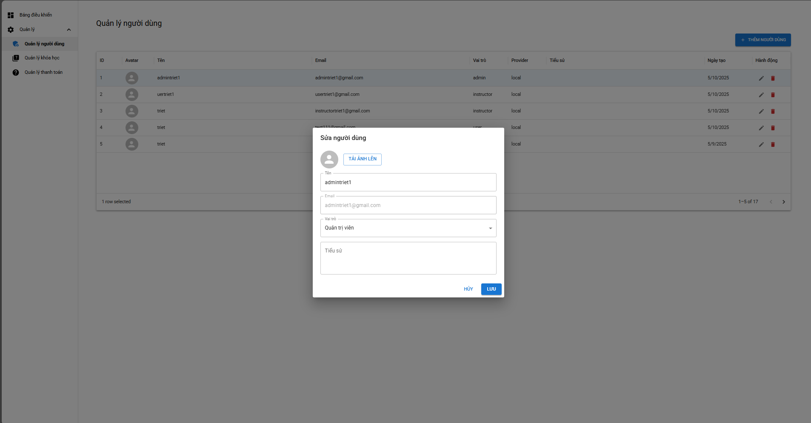

Test Case ID | Mô tả | Hành động | Điều kiện tiên quyết | Kết quả mong đợi | Kết quả thực tế | Kết quả |  |  | Kết quả thực tế | Kết quả |  |  | Chú thích
 |  |  |  |  |  | Vòng 1 |  |  |  | Vòng 2
 |  |  |  |  |  | Trạng thái | Ngày kiểm tra | Người kiểm tra |  | Trạng thái | Ngày kiểm tra | Người kiểm tra
GUI_SHOW Sửa thông tin người dùng
GUI-QLND01 | Kiểm tra popup “Sửa người dùng” hiển thị đúng | 1. Nhấn vào biểu tượng bút (sửa) người dùng dòng đầu tiên | Có quyền admin | Popup xuất hiện chính giữa màn hình, overlay phía sau | Popup xuất hiện chính giữa màn hình, overlay phía sau | Passed | 09/05/2025 | Triết | Popup xuất hiện chính giữa màn hình, overlay phía sau | Passed | 2025-12-05 | Triết
GUI-QLND02 | Kiểm tra hiển thị đúng ảnh đại diện mặc định | 1. Mở popup sửa người dùng | Có quyền admin | Icon người hiển thị | Icon người hiển thị | Passed | 09/05/2025 | Triết | Icon người hiển thị | Passed | 2025-12-05 | Triết
GUI-QLND03 | Kiểm tra nút “TẢI ẢNH LÊN” hiển thị | 1. Quan sát popup | Có quyền admin | Nút hiển thị, nằm dưới avatar | Nút hiển thị, nằm dưới avatar | Passed | 09/05/2025 | Triết | Nút hiển thị, nằm dưới avatar | Passed | 2025-12-05 | Triết
GUI-QLND04 | Kiểm tra dropdown “Vai trò” hiển thị đúng | 1. Mở popup | Có quyền admin | Hiển thị “Quản trị viên” đúng vai trò hiện tại | Hiển thị “Quản trị viên” đúng vai trò hiện tại | Passed | 09/05/2025 | Triết | Hiển thị “Quản trị viên” đúng vai trò hiện tại | Passed | 2025-12-05 | Triết
GUI-QLND05 | Kiểm tra textarea “Tiểu sử” hiển thị | 1. Mở popup | Có quyền admin | Trường “Tiểu sử” hiển thị đúng vị trí | Trường “Tiểu sử” hiển thị đúng vị trí | Passed | 09/05/2025 | Triết | Trường “Tiểu sử” hiển thị đúng vị trí | Passed | 2025-12-05 | Triết
GUI-QLND06 | Kiểm tra nút “LƯU” hiển thị đúng | 1. Mở popup | Có quyền admin | Nút “LƯU” hiển thị màu xanh, dưới cùng bên phải | Nút “LƯU” hiển thị màu xanh, dưới cùng bên phải | Passed | 09/05/2025 | Triết | Nút “LƯU” hiển thị màu xanh, dưới cùng bên phải | Passed | 2025-12-05 | Triết
GUI-QLND07 | Kiểm tra nút “HỦY” hiển thị đúng | 1. Mở popup | Có quyền admin | Nút “HỦY” nằm bên trái nút “LƯU” | Nút “HỦY” nằm bên trái nút “LƯU” | Passed | 09/05/2025 | Triết | Nút “HỦY” nằm bên trái nút “LƯU” | Passed | 2025-12-05 | Triết
Function_SHOW Sửa thông tin người dùng
FUN-QLND01 | Cập nhật tên người dùng thành công | 1. Nhấn “SỬA” 2. Thay đổi trường “Tên” 3. Nhấn “LƯU” | Có quyền admin | Dữ liệu cập nhật thành công, tên hiển thị trong danh sách được cập nhật | Dữ liệu cập nhật thành công, tên hiển thị trong danh sách được cập nhật | Passed | 09/05/2025 | Triết | Dữ liệu cập nhật thành công, tên hiển thị trong danh sách được cập nhật | Passed | 2025-12-05 | Triết
FUN-QLND02 | Cập nhật vai trò người dùng | 1. Nhấn “SỬA” 2. Chọn vai trò mới trong dropdown 3. Nhấn “LƯU” | Có quyền admin | Vai trò thay đổi thành công | Vai trò thay đổi thành công | Passed | 09/05/2025 | Triết | Vai trò thay đổi thành công | Passed | 2025-12-05 | Triết
FUN-QLND03 | Không cho lưu nếu để trống “Tên” | 1. Xóa nội dung trường “Tên” 2. Nhấn “LƯU” | Có quyền admin | Hệ thống hiển thị cảnh báo, không cho lưu | Hệ thống hiển thị cảnh báo, không cho lưu | Passed | 09/05/2025 | Triết | Hệ thống hiển thị cảnh báo, không cho lưu | Passed | 2025-12-05 | Triết
FUN-QLND04 | Kiểm tra giữ nguyên dữ liệu khi nhấn “HỦY” | 1. Nhấn “SỬA” 2. Sửa trường “Tên” 3. Nhấn “HỦY” | Có quyền admin | Không thay đổi dữ liệu trên bảng danh sách | Không thay đổi dữ liệu trên bảng danh sách | Passed | 09/05/2025 | Triết | Không thay đổi dữ liệu trên bảng danh sách | Passed | 2025-12-05 | Triết
FUN-QLND05 | Kiểm tra cập nhật tiểu sử thành công | 1. Nhập nội dung vào “Tiểu sử” 2. Nhấn “LƯU” | Có quyền admin | Dữ liệu được cập nhật, có thể kiểm tra trong chi tiết người dùng | Dữ liệu được cập nhật, có thể kiểm tra trong chi tiết người dùng | Passed | 09/05/2025 | Triết | Dữ liệu được cập nhật, có thể kiểm tra trong chi tiết người dùng | Passed | 2025-12-05 | Triết
FUN-QLND06 | Tải ảnh đại diện thành công | 1. Nhấn “TẢI ẢNH LÊN” 2. Chọn file ảnh 3. Nhấn “LƯU” | Có quyền admin | Ảnh được cập nhật, hiển thị ở danh sách | Ảnh được cập nhật, hiển thị ở danh sách | Passed | 09/05/2025 | Triết | Ảnh được cập nhật, hiển thị ở danh sách | Passed | 2025-12-05 | Triết
FUN-QLND07 | Không lưu khi chọn ảnh không hợp lệ | 1. Nhấn “TẢI ẢNH LÊN” 2. Chọn file không đúng định dạng (PDF, EXE) 3. Nhấn “LƯU” | Có quyền admin | Hệ thống thông báo lỗi, không cho lưu | Hệ thống thông báo lỗi, không cho lưu | Passed | 09/05/2025 | Triết | Hệ thống thông báo lỗi, không cho lưu | Passed | 2025-12-05 | Triết
FUN-QLND08 | Email không thể chỉnh sửa | 1. Mở popup “Sửa người dùng” | Có quyền admin | Trường “Email” bị disabled, không thể thay đổi giá trị | Trường “Email” bị disabled, không thể thay đổi giá trị | Passed | 09/05/2025 | Triết | Trường “Email” bị disabled, không thể thay đổi giá trị | Passed | 2025-12-05 | Triết
FUN-QLND09 | Không cho phép nhập quá 255 ký tự vào “Tên” | 1. Nhập chuỗi > 255 ký tự vào trường “Tên” 2. Nhấn “LƯU” | Có quyền admin | Hệ thống báo lỗi độ dài, không lưu | Hệ thống báo lỗi độ dài, không lưu | Passed | 09/05/2025 | Triết | Hệ thống báo lỗi độ dài, không lưu | Passed | 2025-12-05 | Triết
FUN-QLND10 | Kiểm tra cập nhật không làm mất các trường khác | 1. Thay đổi “Tên” 2. Nhấn “LƯU” | Có quyền admin | Các trường khác giữ nguyên, chỉ trường được chỉnh sửa thay đổi | Các trường khác giữ nguyên, chỉ trường được chỉnh sửa thay đổi | Passed | 09/05/2025 | Triết | Các trường khác giữ nguyên, chỉ trường được chỉnh sửa thay đổi | Passed | 2025-12-05 | Triết

Quản lý tất cả khoá học
Project Name | Xây dựng nền tảng giáo dục trực tuyến tích hợp AI và cổng thanh toán VNPAY
Module Code | Quản lý tất cả khoá học
 | Hoàn thành | Lỗi | Chưa kiểm tra | Bị chặn | Tổng lần kiểm tra
Round 1 | 15 | 1 | 0 | 0 | 16
Round 2 | 16 | 0 | 0 | 0 | 16
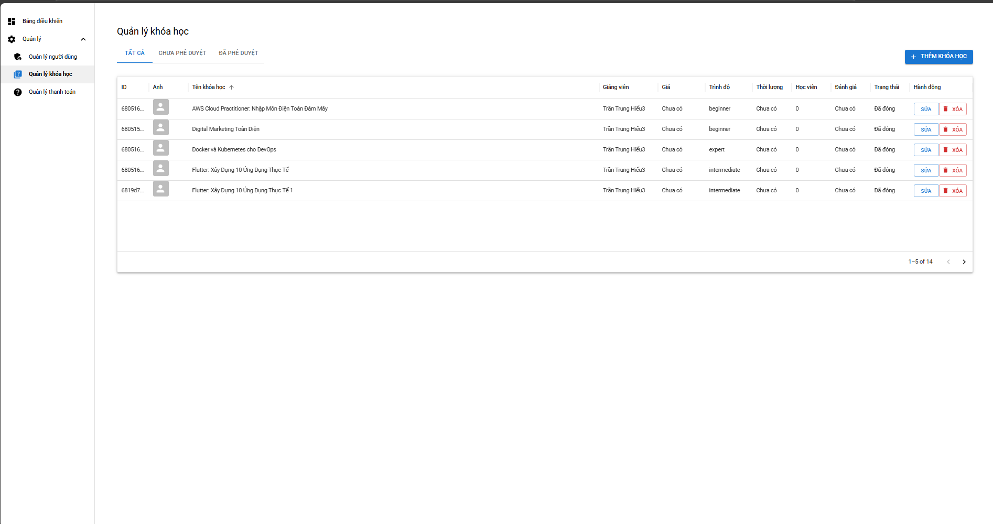

Test Case ID | Mô tả | Hành động | Điều kiện tiên quyết | Kết quả mong đợi | Kết quả thực tế | Kết quả |  |  | Kết quả thực tế | Kết quả |  |  | Chú thích
 |  |  |  |  |  | Vòng 1 |  |  |  | Vòng 2
 |  |  |  |  |  | Trạng thái | Ngày kiểm tra | Người kiểm tra |  | Trạng thái | Ngày kiểm tra | Người kiểm tra
GUI_SHOW Quản lý tất cả khoá học
GUI-QLKH1 | Kiểm tra tiêu đề trang | 1. Truy cập vào "Quản lý khóa học" | Có quyền admin | Hiển thị tiêu đề “Quản lý khóa học” đúng định dạng | Hiển thị tiêu đề “Quản lý khóa học” đúng định dạng | Passed | 09/05/2025 | Triết | Hiển thị tiêu đề “Quản lý khóa học” đúng định dạng | Passed | 2025-12-05 | Triết
GUI-QLKH2 | Kiểm tra tab “TẤT CẢ” được chọn mặc định | 1. Vào "Quản lý khóa học" | Có quyền admin | Tab “TẤT CẢ” được chọn và hiển thị đậm | Tab “TẤT CẢ” được chọn và hiển thị đậm | Passed | 09/05/2025 | Triết | Tab “TẤT CẢ” được chọn và hiển thị đậm | Passed | 2025-12-05 | Triết
GUI-QLKH3 | Kiểm tra hiển thị bảng danh sách khóa học | 1. Truy cập tab "TẤT CẢ" | Có quyền admin | Bảng dữ liệu hiển thị đầy đủ các cột | Bảng dữ liệu hiển thị đầy đủ các cột | Passed | 09/05/2025 | Triết | Bảng dữ liệu hiển thị đầy đủ các cột | Passed | 2025-12-05 | Triết
GUI-QLKH4 | Kiểm tra cột “ID” hiển thị đúng | 1. Quan sát cột ID | Có quyền admin | Hiển thị mã số ID chính xác | Hiển thị mã số ID chính xác | Passed | 09/05/2025 | Triết | Hiển thị mã số ID chính xác | Passed | 2025-12-05 | Triết
GUI-QLKH5 | Kiểm tra hiển thị ảnh khóa học | 1. Quan sát cột “Ảnh” | Có quyền admin | Ảnh hoặc icon mặc định hiển thị đúng | Ảnh hoặc icon mặc định hiển thị đúng | Passed | 09/05/2025 | Triết | Ảnh hoặc icon mặc định hiển thị đúng | Passed | 2025-12-05 | Triết
GUI-QLKH6 | Kiểm tra hiển thị tên khóa học | 1. Quan sát cột “Tên khóa học” | Có quyền admin | Tên khóa học hiển thị đầy đủ, rõ ràng | Tên khóa học hiển thị đầy đủ, rõ ràng | Passed | 09/05/2025 | Triết | Tên khóa học hiển thị đầy đủ, rõ ràng | Passed | 2025-12-05 | Triết
GUI-QLKH7 | Kiểm tra trạng thái hiển thị | 1. Quan sát cột “Trạng thái” | Có quyền admin | Trạng thái như “Đã đóng” hiển thị chính xác | Trạng thái như “Đã đóng” hiển thị chính xác | Passed | 09/05/2025 | Triết | Trạng thái như “Đã đóng” hiển thị chính xác | Passed | 2025-12-05 | Triết
GUI-QLKH8 | Kiểm tra hiển thị nút “SỬA” | 1. Quan sát cột “Hành động” | Có quyền admin | Nút “SỬA” hiển thị | Nút “SỬA” hiển thị | Passed | 09/05/2025 | Triết | Nút “SỬA” hiển thị | Passed | 2025-12-05 | Triết
GUI-QLKH9 | Kiểm tra hiển thị nút “XÓA” | 1. Quan sát cột “Hành động” | Có quyền admin | Nút “XÓA” hiển thị | Nút “XÓA” hiển thị | Passed | 09/05/2025 | Triết | Nút “XÓA” hiển thị | Passed | 2025-12-05 | Triết
GUI-QLKH10 | Kiểm tra phân trang | 1. Cuộn xuống cuối bảng | Có quyền admin | Phân trang hiển thị đúng với số dòng/trang quy định | Phân trang hiển thị đúng với số dòng/trang quy định | Passed | 09/05/2025 | Triết | Phân trang hiển thị đúng với số dòng/trang quy định | Passed | 2025-12-05 | Triết
Function_SHOW Quản lý tất cả khoá học
FUN-QLKH01 | Thêm khóa học mới thành công | 1. Nhấn "THÊM KHÓA HỌC" 2. Nhập thông tin 3. Lưu | Có quyền admin | Khóa học mới hiển thị trong danh sách | Khóa học mới hiển thị trong danh sách | Passed | 09/05/2025 | Triết | Khóa học mới hiển thị trong danh sách | Passed | 2025-12-05 | Triết
FUN-QLKH02 | Sửa thông tin khóa học | 1. Nhấn "SỬA" 2. Thay đổi dữ liệu 3. Nhấn "LƯU" | Có quyền admin | Thông tin được cập nhật thành công | Thông tin được cập nhật thành công | Passed | 09/05/2025 | Triết | Thông tin được cập nhật thành công | Passed | 2025-12-05 | Triết
FUN-QLKH03 | Xóa khóa học | 1. Nhấn "XÓA" 2. Xác nhận | Có quyền admin | Khóa học bị xóa khỏi danh sách | Khóa học bị xóa khỏi danh sách | Passed | 09/05/2025 | Triết | Khóa học bị xóa khỏi danh sách | Passed | 2025-12-05 | Triết
FUN-QLKH04 | Kiểm tra chức năng phân trang hoạt động | 1. Nhấn nút điều hướng trang | Có quyền admin | Trang mới hiển thị dữ liệu đúng | Trang mới hiển thị dữ liệu đúng | Failed | 09/05/2025 | Triết | phân trang khong hiển thị | Passed | 2025-12-05 | Triết
FUN-QLKH08 | Kiểm tra hiển thị đúng số lượng học viên | 1. Quan sát cột “Học viên” | Có quyền admin | Hiển thị đúng số lượng học viên | Hiển thị đúng số lượng học viên | Passed | 09/05/2025 | Triết | Hiển thị đúng số lượng học viên | Passed | 2025-12-05 | Triết
FUN-QLKH06 | Lọc khóa học theo từ khóa | 1. Nhập từ khóa “Flutter” vào ô tìm kiếm (hoặc dùng Filter) | Có quyền admin | Hiển thị đúng các dòng chứa từ khóa | Hiển thị đúng các dòng chứa từ khóa | Passed | 09/05/2025 | Triết | Hiển thị đúng các dòng chứa từ khóa | Passed | 2025-12-05 | Triết

Thêm khoá học
Project Name | Xây dựng nền tảng giáo dục trực tuyến tích hợp AI và cổng thanh toán VNPAY
Module Code | Thêm khoá học
 | Hoàn thành | Lỗi | Chưa kiểm tra | Bị chặn | Tổng lần kiểm tra
Round 1 | 17 | 0 | 0 | 0 | 17
Round 2 | 17 | 0 | 0 | 0 | 17
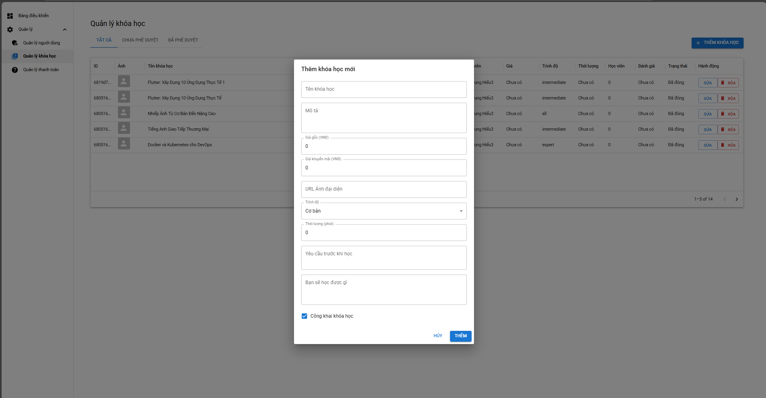

Test Case ID | Mô tả | Hành động | Điều kiện tiên quyết | Kết quả mong đợi | Kết quả thực tế | Kết quả |  |  | Kết quả thực tế | Kết quả |  |  | Chú thích
 |  |  |  |  |  | Vòng 1 |  |  |  | Vòng 2
 |  |  |  |  |  | Trạng thái | Ngày kiểm tra | Người kiểm tra |  | Trạng thái | Ngày kiểm tra | Người kiểm tra
GUI_SHOWThêm khoá học
GUI-QLKH1 | Kiểm tra hiển thị popup “Thêm khóa học mới” | 1. Nhấn nút “+ THÊM KHÓA HỌC” | Có quyền admin | Popup hiển thị giữa màn hình | Popup hiển thị giữa màn hình | Passed | 09/05/2025 | Triết | Popup hiển thị giữa màn hình | Passed | 2025-12-05 | Triết
GUI-QLKH2 | Kiểm tra trường “Tên khóa học” hiển thị đúng | 1. Quan sát popup | Có quyền admin | Có trường nhập tên khóa học ở đầu form | Có trường nhập tên khóa học ở đầu form | Passed | 09/05/2025 | Triết | Có trường nhập tên khóa học ở đầu form | Passed | 2025-12-05 | Triết
GUI-QLKH3 | Kiểm tra trường “Mô tả” hiển thị | 1. Quan sát popup | Có quyền admin | Có trường Mô tả bên dưới Tên khóa học | Có trường Mô tả bên dưới Tên khóa học | Passed | 09/05/2025 | Triết | Có trường Mô tả bên dưới Tên khóa học | Passed | 2025-12-05 | Triết
GUI-QLKH4 | Kiểm tra trường “Giá gốc” và “Giá khuyến mãi” hiển thị đúng | 1. Quan sát popup | Có quyền admin | Hai trường số hiển thị đúng nhãn “Giá gốc (VNĐ)” và “Giá khuyến mãi (VNĐ)” | Hai trường số hiển thị đúng nhãn “Giá gốc (VNĐ)” và “Giá khuyến mãi (VNĐ)” | Passed | 09/05/2025 | Triết | Hai trường số hiển thị đúng nhãn “Giá gốc (VNĐ)” và “Giá khuyến mãi (VNĐ)” | Passed | 2025-12-05 | Triết
GUI-QLKH5 | Kiểm tra trường “URL Ảnh đại diện” hiển thị | 1. Quan sát popup | Có quyền admin | Có trường URL ảnh dạng text input | Có trường URL ảnh dạng text input | Passed | 09/05/2025 | Triết | Có trường URL ảnh dạng text input | Passed | 2025-12-05 | Triết
GUI-QLKH6 | Kiểm tra dropdown “Trình độ” hiển thị và có giá trị mặc định | 1. Quan sát dropdown | Có quyền admin | Dropdown hiển thị “Cơ bản” là mặc định | Dropdown hiển thị “Cơ bản” là mặc định | Passed | 09/05/2025 | Triết | Dropdown hiển thị “Cơ bản” là mặc định | Passed | 2025-12-05 | Triết
GUI-QLKH7 | Kiểm tra trường “Thời lượng (phút)” hiển thị | 1. Quan sát popup | Có quyền admin | Trường số hiện đúng định dạng | Trường số hiện đúng định dạng | Passed | 09/05/2025 | Triết | Trường số hiện đúng định dạng | Passed | 2025-12-05 | Triết
GUI-QLKH8 | Kiểm tra các trường “Yêu cầu trước khi học” và “Bạn sẽ học được gì” hiển thị | 1. Cuộn xuống dưới cùng popup | Có quyền admin | Hai trường văn bản dài (textarea) hiển thị rõ | Hai trường văn bản dài (textarea) hiển thị rõ | Passed | 09/05/2025 | Triết | Hai trường văn bản dài (textarea) hiển thị rõ | Passed | 2025-12-05 | Triết
GUI-QLKH9 | Kiểm tra checkbox “Công khai khóa học” hiển thị và mặc định được chọn | 1. Quan sát cuối popup | Có quyền admin | Checkbox hiển thị | Checkbox hiển thị | Passed | 09/05/2025 | Triết | Checkbox hiển thị | Passed | 2025-12-05 | Triết
Function_SHOW Thêm khoá học
FUN-QLKH01 | Thêm khóa học hợp lệ | 1. Click “Thêm khóa học” 2. Nhập đầy đủ thông tin 3. Click “Lưu” | Có quyền admin | Khóa học được tạo và hiển thị trong danh sách | Khóa học được tạo và hiển thị trong danh sách | Passed | 09/05/2025 | Triết | Khóa học được tạo và hiển thị trong danh sách | Passed | 2025-12-05 | Triết
FUN-QLKH02 | Thêm khóa học thiếu tên | 1. Click “Thêm khóa học” 2. Để trống tên 3. Click “Lưu” | Có quyền admin | Hệ thống hiển thị thông báo lỗi yêu cầu nhập tên khóa học | Hệ thống hiển thị thông báo lỗi yêu cầu nhập tên khóa học | Passed | 09/05/2025 | Triết | Hệ thống hiển thị thông báo lỗi yêu cầu nhập tên khóa học | Passed | 2025-12-05 | Triết
FUN-QLKH03 | Chỉnh sửa thông tin khóa học | 1. Click “Sửa” 2. Cập nhật nội dung 3. Click “Lưu” | Có quyền admin | Thông tin khóa học được cập nhật thành công | Thông tin khóa học được cập nhật thành công | Passed | 09/05/2025 | Triết | Thông tin khóa học được cập nhật thành công | Passed | 2025-12-05 | Triết
FUN-QLKH04 | Xóa khóa học | 1. Click “Xóa” 2. Xác nhận xóa | Có quyền admin | Khóa học bị xóa và không còn trong danh sách | Khóa học bị xóa và không còn trong danh sách | Passed | 09/05/2025 | Triết | Khóa học bị xóa và không còn trong danh sách | Passed | 2025-12-05 | Triết
FUN-QLKH05 | Xóa khóa học – hủy thao tác | 1. Click “Xóa” 2. Chọn “Hủy” khi hệ thống hỏi xác nhận | Có quyền admin | Khóa học vẫn tồn tại, không bị xóa | Khóa học vẫn tồn tại, không bị xóa | Passed | 09/05/2025 | Triết | Khóa học vẫn tồn tại, không bị xóa | Passed | 2025-12-05 | Triết
FUN-QLKH06 | Lọc khóa học theo từ khóa | 1. Nhập từ khóa “Flutter” vào ô tìm kiếm (hoặc dùng Filter) | Có quyền admin | Hiển thị đúng các dòng chứa từ khóa | Hiển thị đúng các dòng chứa từ khóa | Passed | 09/05/2025 | Triết | Hiển thị đúng các dòng chứa từ khóa | Passed | 2025-12-05 | Triết
FUN-QLKH07 | Phân quyền chức năng | 1. Đăng nhập bằng user không có quyền 2. Truy cập QLKH | Có quyền admin | Không hiển thị nút Thêm, Sửa, Xóa | Không hiển thị nút Thêm, Sửa, Xóa | Passed | 09/05/2025 | Triết | Không hiển thị nút Thêm, Sửa, Xóa | Passed | 2025-12-05 | Triết
FUN-QLKH08 | Tìm kiếm không có kết quả | 1. Nhập từ khóa “ABCXYZ123” | Có quyền admin | Hiển thị thông báo hoặc bảng trống | Hiển thị thông báo hoặc bảng trống | Passed | 09/05/2025 | Triết | Hiển thị thông báo hoặc bảng trống | Passed | 2025-12-05 | Triết

Sửa khoá học
Project Name | Xây dựng nền tảng giáo dục trực tuyến tích hợp AI và cổng thanh toán VNPAY
Module Code | Sửa khoá học
 | Hoàn thành | Lỗi | Chưa kiểm tra | Bị chặn | Tổng lần kiểm tra
Round 1 | 17 | 0 | 0 | 0 | 17
Round 2 | 17 | 0 | 0 | 0 | 17

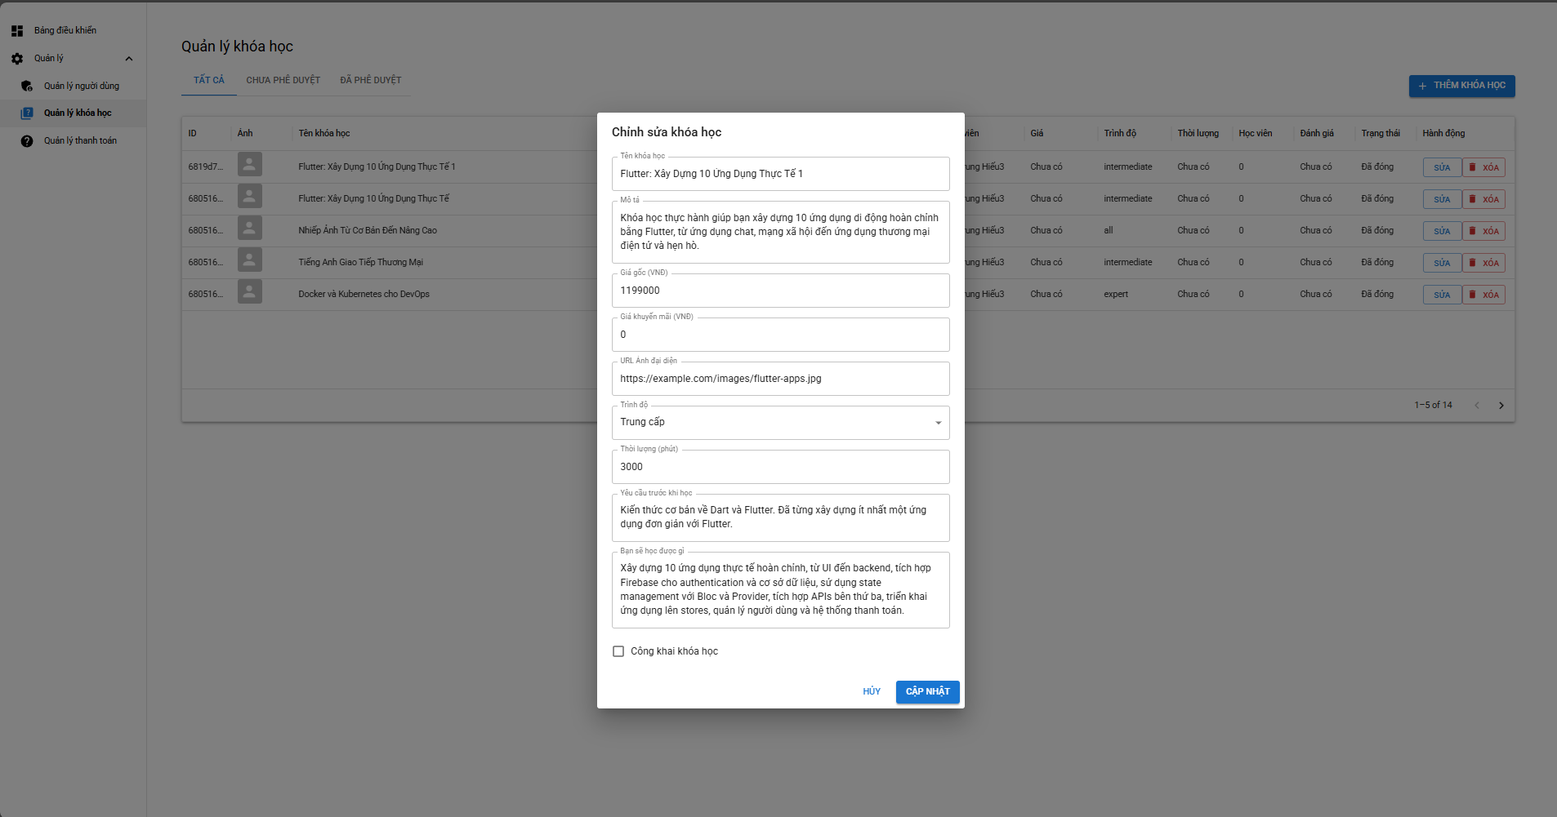

Test Case ID | Mô tả | Hành động | Điều kiện tiên quyết | Kết quả mong đợi | Kết quả thực tế | Kết quả |  |  | Kết quả thực tế | Kết quả |  |  | Chú thích
 |  |  |  |  |  | Vòng 1 |  |  |  | Vòng 2
 |  |  |  |  |  | Trạng thái | Ngày kiểm tra | Người kiểm tra |  | Trạng thái | Ngày kiểm tra | Người kiểm tra
GUI_SHOW Sửa khoá học
GUI-QLKH1 | Kiểm tra hiển thị popup “Chỉnh sửa khóa học” | 1. Nhấn nút “SỬA” trên một khóa học | Có quyền admin | Popup xuất hiện ở giữa màn hình | Popup xuất hiện ở giữa màn hình | Passed | 09/05/2025 | Triết | Popup xuất hiện ở giữa màn hình | Passed | 2025-12-05 | Triết
GUI-QLKH2 | Kiểm tra trường “Tên khóa học” hiển thị đúng giá trị hiện tại | 1. Mở popup khóa “Flutter: Xây Dựng 10 Ứng Dụng Thực Tế 1” | Có quyền admin | Trường chứa sẵn nội dung tên khóa học | Trường chứa sẵn nội dung tên khóa học | Passed | 09/05/2025 | Triết | Trường chứa sẵn nội dung tên khóa học | Passed | 2025-12-05 | Triết
GUI-QLKH3 | Kiểm tra hiển thị đúng nội dung trường “Mô tả” | 1. Quan sát trường mô tả | Có quyền admin | Nội dung mô tả đầy đủ, không bị cắt | Nội dung mô tả đầy đủ, không bị cắt | Passed | 09/05/2025 | Triết | Nội dung mô tả đầy đủ, không bị cắt | Passed | 2025-12-05 | Triết
GUI-QLKH4 | Kiểm tra trường “Giá gốc (VNĐ)” hiển thị giá hiện tại | 1. Quan sát trường giá | Có quyền admin | Hiển thị “1199000” như đúng giá đã niêm yết | Hiển thị “1199000” như đúng giá đã niêm yết | Passed | 09/05/2025 | Triết | Hiển thị “1199000” như đúng giá đã niêm yết | Passed | 2025-12-05 | Triết
GUI-QLKH5 | Kiểm tra dropdown “Trình độ” hiển thị đúng giá trị | 1. Mở dropdown | Có quyền admin | Giá trị đang chọn là “Trung cấp” | Giá trị đang chọn là “Trung cấp” | Passed | 09/05/2025 | Triết | Giá trị đang chọn là “Trung cấp” | Passed | 2025-12-05 | Triết
GUI-QLKH6 | Kiểm tra nút “CẬP NHẬT” hiển thị và đúng vị trí | 1. Quan sát góc phải dưới popup | Có quyền admin | Nút màu xanh, hiển thị “CẬP NHẬT” | Nút màu xanh, hiển thị “CẬP NHẬT” | Passed | 09/05/2025 | Triết | Nút màu xanh, hiển thị “CẬP NHẬT” | Passed | 2025-12-05 | Triết
GUI-QLKH7 | Kiểm tra nút “Huỷ” hiển thị và đúng vị trí | 1. Quan sát góc phải dưới popup | Có quyền admin | Chữ màu xanh, hiển thị “Huỷ” | Chữ màu xanh, hiển thị “Huỷ” | Passed | 09/05/2025 | Triết | Chữ màu xanh, hiển thị “Huỷ” | Passed | 2025-12-05 | Triết
Function_SHOW Sửa khoá học
FUN-QLKH01 | Cập nhật tên khóa học thành công | 1. Sửa trường “Tên khóa học” 2. Nhấn “CẬP NHẬT” | Có quyền admin | Tên khóa học cập nhật mới hiển thị trên bảng | Tên khóa học cập nhật mới hiển thị trên bảng | Passed | 09/05/2025 | Triết | Tên khóa học cập nhật mới hiển thị trên bảng | Passed | 2025-12-05 | Triết
FUN-QLKH02 | Cập nhật mô tả khóa học | 1. Chỉnh sửa nội dung mô tả 2. Nhấn “CẬP NHẬT” | Có quyền admin | Mô tả mới được lưu thành công | Mô tả mới được lưu thành công | Passed | 09/05/2025 | Triết | Mô tả mới được lưu thành công | Passed | 2025-12-05 | Triết
FUN-QLKH03 | Không cho lưu nếu giá gốc âm | 1. Nhập -10000 vào “Giá gốc” 2. Nhấn “CẬP NHẬT” | Có quyền admin | Hệ thống báo lỗi, không cho lưu | Hệ thống báo lỗi, không cho lưu | Passed | 09/05/2025 | Triết | Hệ thống báo lỗi, không cho lưu | Passed | 2025-12-05 | Triết
FUN-QLKH04 | Không cho cập nhật nếu tên bị xóa trắng | 1. Xóa toàn bộ tên khóa học 2. Nhấn “CẬP NHẬT” | Có quyền admin | Hệ thống hiển thị lỗi bắt buộc nhập | Hệ thống hiển thị lỗi bắt buộc nhập | Passed | 09/05/2025 | Triết | Hệ thống hiển thị lỗi bắt buộc nhập | Passed | 2025-12-05 | Triết
FUN-QLKH05 | Cập nhật hình ảnh đại diện với URL hợp lệ | 1. Nhập URL hợp lệ vào trường ảnh 2. Nhấn “CẬP NHẬT” | Có quyền admin | Ảnh hiển thị mới sau cập nhật | Ảnh hiển thị mới sau cập nhật | Passed | 09/05/2025 | Triết | Ảnh hiển thị mới sau cập nhật | Passed | 2025-12-05 | Triết
FUN-QLKH06 | Kiểm tra lưu “Trình độ” mới thành công | 1. Chọn “Chuyên gia” từ dropdown 2. Nhấn “CẬP NHẬT” | Có quyền admin | Dữ liệu cập nhật và hiển thị đúng trình độ | Dữ liệu cập nhật và hiển thị đúng trình độ | Passed | 09/05/2025 | Triết | Dữ liệu cập nhật và hiển thị đúng trình độ | Passed | 2025-12-05 | Triết
FUN-QLKH07 | Cập nhật thời lượng thành công | 1. Nhập giá trị mới (vd: 1500) 2. Nhấn “CẬP NHẬT” | Có quyền admin | Thời lượng cập nhật đúng | Thời lượng cập nhật đúng | Passed | 09/05/2025 | Triết | Thời lượng cập nhật đúng | Passed | 2025-12-05 | Triết
FUN-QLKH08 | Không cho phép “Giá khuyến mãi” > “Giá gốc” | 1. Nhập giá khuyến mãi = 2000000 2. Giá gốc = 1199000 3. Nhấn “CẬP NHẬT” | Có quyền admin | Hệ thống cảnh báo logic sai | Hệ thống cảnh báo logic sai | Passed | 09/05/2025 | Triết | Hệ thống cảnh báo logic sai | Passed | 2025-12-05 | Triết
FUN-QLKH09 | Cập nhật trạng thái “Công khai” | 1. Tick chọn ô “Công khai khóa học” 2. Nhấn “CẬP NHẬT” | Có quyền admin | Trạng thái khóa học chuyển thành công khai | Trạng thái khóa học chuyển thành công khai | Passed | 09/05/2025 | Triết | Trạng thái khóa học chuyển thành công khai | Passed | 2025-12-05 | Triết
FUN-QLKH10 | Nhấn “HỦY” không lưu thay đổi | 1. Thay đổi một trường bất kỳ 2. Nhấn “HỦY” | Có quyền admin | Dữ liệu không bị thay đổi trong danh sách | Dữ liệu không bị thay đổi trong danh sách | Passed | 09/05/2025 | Triết | Dữ liệu không bị thay đổi trong danh sách | Passed | 2025-12-05 | Triết

Quản lý thanh toán
Project Name | Xây dựng nền tảng giáo dục trực tuyến tích hợp AI và cổng thanh toán VNPAY
Module Code | QLThanh toán
 | Hoàn thành | Lỗi | Chưa kiểm tra | Bị chặn | Tổng lần kiểm tra
Round 1 | 18 | 0 | 0 | 0 | 18
Round 2 | 18 | 0 | 0 | 0 | 18
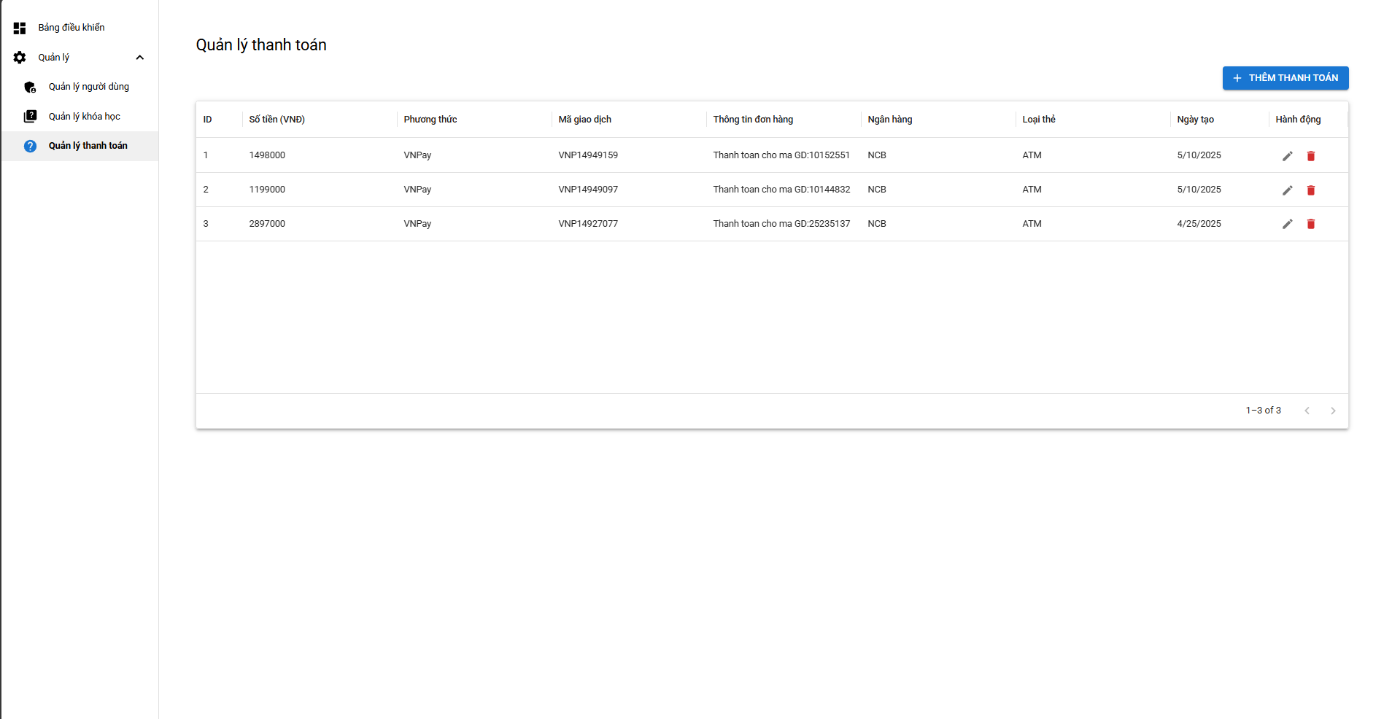

Test Case ID | Mô tả | Hành động | Điều kiện tiên quyết | Kết quả mong đợi | Kết quả thực tế | Kết quả |  |  | Kết quả thực tế | Kết quả |  |  | Chú thích
 |  |  |  |  |  | Vòng 1 |  |  |  | Vòng 2
 |  |  |  |  |  | Trạng thái | Ngày kiểm tra | Người kiểm tra |  | Trạng thái | Ngày kiểm tra | Người kiểm tra
GUI_SHOW QLThanh toán
GUI-QLTT01 | Kiểm tra tiêu đề trang "Quản lý thanh toán" hiển thị | 1. Truy cập vào menu "Quản lý thanh toán" | Có quyền admin | Hiển thị đúng tiêu đề "Quản lý thanh toán" trên giao diện | Hiển thị đúng tiêu đề "Quản lý thanh toán" trên giao diện | Passed | 09/05/2025 | Triết | Hiển thị đúng tiêu đề "Quản lý thanh toán" trên giao diện | Passed | 2025-12-05 | Triết
GUI-QLTT02 | Kiểm tra bảng thanh toán hiển thị đầy đủ cột | 1. Quan sát bảng dữ liệu | Có quyền admin | Các cột hiển thị gồm: ID, Số tiền, Phương thức, Mã giao dịch, Thông tin đơn hàng, Ngân hàng, Loại thẻ, Ngày tạo, Hành động | Các cột hiển thị gồm: ID, Số tiền, Phương thức, Mã giao dịch, Thông tin đơn hàng, Ngân hàng, Loại thẻ, Ngày tạo, Hành động | Passed | 09/05/2025 | Triết | Các cột hiển thị gồm: ID, Số tiền, Phương thức, Mã giao dịch, Thông tin đơn hàng, Ngân hàng, Loại thẻ, Ngày tạo, Hành động | Passed | 2025-12-05 | Triết
GUI-QLTT03 | Kiểm tra hiển thị “Phương thức” đúng | 1. Quan sát cột “Phương thức” | Có quyền admin | Hiển thị “VNPAY” như trong dữ liệu | Hiển thị “VNPAY” như trong dữ liệu | Passed | 09/05/2025 | Triết | Hiển thị “VNPAY” như trong dữ liệu | Passed | 2025-12-05 | Triết
GUI-QLTT04 | Kiểm tra hiển thị đúng “Mã giao dịch” | 1. Quan sát cột “Mã giao dịch” | Có quyền admin | Hiển thị mã như “VNP14949159” | Hiển thị mã như “VNP14949159” | Passed | 09/05/2025 | Triết | Hiển thị mã như “VNP14949159” | Passed | 2025-12-05 | Triết
GUI-QLTT05 | Kiểm tra cột “Thông tin đơn hàng” hiển thị rõ ràng | 1. Quan sát nội dung cột | Có quyền admin | Ví dụ: “Thanh toán cho mã GD:10152551” hiển thị đầy đủ | Ví dụ: “Thanh toán cho mã GD:10152551” hiển thị đầy đủ | Passed | 09/05/2025 | Triết | Ví dụ: “Thanh toán cho mã GD:10152551” hiển thị đầy đủ | Passed | 2025-12-05 | Triết
GUI-QLTT07 | Kiểm tra hiển thị “Ngày tạo” đúng định dạng | 1. Quan sát ngày tạo | Có quyền admin | Định dạng đúng mm/dd/yyyy hoặc theo cấu hình hệ thống | Định dạng đúng mm/dd/yyyy hoặc theo cấu hình hệ thống | Passed | 09/05/2025 | Triết | Định dạng đúng mm/dd/yyyy hoặc theo cấu hình hệ thống | Passed | 2025-12-05 | Triết
GUI-QLTT08 | Kiểm tra hiển thị đầy đủ nút “SỬA” và “XÓA” | 1. Quan sát cột “Hành động” | Có quyền admin | Mỗi dòng có 2 icon: bút chì (sửa) và thùng rác (xóa) hiển thị rõ | Mỗi dòng có 2 icon: bút chì (sửa) và thùng rác (xóa) hiển thị rõ | Passed | 09/05/2025 | Triết | Mỗi dòng có 2 icon: bút chì (sửa) và thùng rác (xóa) hiển thị rõ | Passed | 2025-12-05 | Triết
Function_SHOW QLThanh toán
FUN-QLTT01 | Thêm thanh toán mới thành công | 1. Nhấn “+ THÊM THANH TOÁN” 2. Nhập dữ liệu hợp lệ 3. Nhấn “LƯU” | Có quyền admin | Giao dịch mới được thêm vào bảng danh sách | Giao dịch mới được thêm vào bảng danh sách | Passed | 09/05/2025 | Triết | Giao dịch mới được thêm vào bảng danh sách | Passed | 2025-12-05 | Triết
FUN-QLTT02 | Sửa thanh toán thành công | 1. Nhấn icon "SỬA" dòng đầu tiên 2. Thay đổi số tiền hoặc thông tin khác 3. Nhấn “LƯU” | Có quyền admin | Dữ liệu được cập nhật và phản ánh trong bảng | Dữ liệu được cập nhật và phản ánh trong bảng | Passed | 09/05/2025 | Triết | Dữ liệu được cập nhật và phản ánh trong bảng | Passed | 2025-12-05 | Triết
FUN-QLTT03 | Xóa thanh toán thành công | 1. Nhấn icon "XÓA" dòng bất kỳ 2. Xác nhận | Có quyền admin | Giao dịch bị xóa khỏi danh sách | Giao dịch bị xóa khỏi danh sách | Passed | 09/05/2025 | Triết | Giao dịch bị xóa khỏi danh sách | Passed | 2025-12-05 | Triết
FUN-QLTT04 | Kiểm tra dữ liệu không thay đổi nếu nhấn “HỦY” khi sửa | 1. Nhấn “SỬA” 2. Sửa dữ liệu 3. Nhấn “HỦY” | Có quyền admin | Không có gì bị thay đổi | Không có gì bị thay đổi | Passed | 09/05/2025 | Triết | Không có gì bị thay đổi | Passed | 2025-12-05 | Triết
FUN-QLTT05 | Không cho thêm nếu “Số tiền” âm | 1. Nhập giá trị âm vào trường số tiền 2. Nhấn “LƯU” | Có quyền admin | Hệ thống báo lỗi, không lưu | Hệ thống báo lỗi, không lưu | Passed | 09/05/2025 | Triết | Hệ thống báo lỗi, không lưu | Passed | 2025-12-05 | Triết
FUN-QLTT06 | Không cho thêm nếu thiếu “Mã giao dịch” | 1. Để trống mã giao dịch 2. Nhấn “LƯU” | Có quyền admin | Hệ thống yêu cầu nhập bắt buộc | Hệ thống yêu cầu nhập bắt buộc | Passed | 09/05/2025 | Triết | Hệ thống yêu cầu nhập bắt buộc | Passed | 2025-12-05 | Triết
FUN-QLTT07 | Tìm kiếm giao dịch theo “Mã giao dịch” hoạt động đúng | 1. Nhập mã giao dịch vào ô tìm kiếm | Có quyền admin | Hiển thị đúng dòng chứa mã đã nhập | Hiển thị đúng dòng chứa mã đã nhập | Passed | 09/05/2025 | Triết | Hiển thị đúng dòng chứa mã đã nhập | Passed | 2025-12-05 | Triết
FUN-QLTT08 | Kiểm tra phân trang hoạt động khi có >5 giao dịch | 1. Thêm >5 giao dịch 2. Chuyển trang | Có quyền admin | Hệ thống chia trang đúng, hiển thị chính xác | Hệ thống chia trang đúng, hiển thị chính xác | Passed | 09/05/2025 | Triết | Hệ thống chia trang đúng, hiển thị chính xác | Passed | 2025-12-05 | Triết
FUN-QLTT09 | Không cho phép thêm giao dịch trùng mã | 1. Nhập mã giao dịch đã tồn tại 2. Nhấn “LƯU” | Có quyền admin | Hệ thống báo lỗi trùng lặp | Hệ thống báo lỗi trùng lặp | Passed | 09/05/2025 | Triết | Hệ thống báo lỗi trùng lặp | Passed | 2025-12-05 | Triết
FUN-QLTT10 | Kiểm tra định dạng ngày tạo tự động là ngày hiện tại | 1. Thêm giao dịch mới | Có quyền admin | Ngày tạo được điền tự động bằng ngày hiện tại của hệ thống | Ngày tạo được điền tự động bằng ngày hiện tại của hệ thống | Passed | 09/05/2025 | Triết | Ngày tạo được điền tự động bằng ngày hiện tại của hệ thống | Passed | 2025-12-05 | Triết

